Накладная-№3
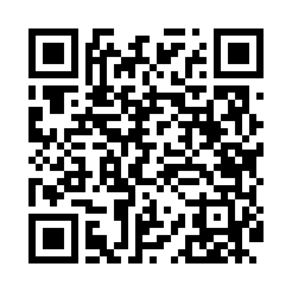
Номер товарно-транспортной накладной: |  |  | Торговый представитель: Саидкулов Абдулазиз Абдумажид угли
Поставщик: Toshkent falcon fly 2 |  |  | Телефон торгового представителя: +998915884575
Дата отгрузки: 05.12.2025 |  |  | Контрагент: """" Klient
Дата консигнации: |  |  | Адрес:
Доставщик: |  |  | Телефон:
Телефон доставщика:
Время заказа: 05.12.2025 16:00:31
№ | Штрих-код | Название товаров (работ,услуг) | Количество | Количество в кейсе | Цена | Сумма
 |  |  | 157 |  |  | 122
1 | 2019032338164 | Стеклянная салатница 27 см (gold) XP-12-22 | 1 | 1 шт. | 2.80 | 2.80
2 | 2015028144320 | Стеклянная салатница 27 см (gold) XP-12-25 | 1 | 1 шт. | 2.80 | 2.80
3 | 2011900304097 | Стеклянная салатница 21 см (gold) XP-12-21 | 1 | 1 шт. | 2.40 | 2.40
4 | 2012837505588 | Стеклянная салатница 21 см (gold) XP-12-24 | 1 | 1 шт. | 2.40 | 2.40
5 | 6915646512050 | Пласмаст Салатница 8.5x8.5x3 см DB-59-27 | 150 | 150 шт. | 0.50 | 75
6 | 6916187741695 | Керамические конфетница JJD02 DB-74-169 | 1 | 1 шт. | 24 | 24
7 | 6916050805110 | Меню XP-5-11 | 1 | 1 шт. | 4.80 | 4.80
8 | 6902025140911 | Складная пластиковая корзина для белья, 47×35 ×30 см, DB-140-91 | 1 | 1 шт. | 7.80 | 7.80
Итого: 122$|->UZS: 1,525,000.00

